상품제안서
스터디 미니워드북 | 상품코드: S26240

 |  |  |  |  |  |  | 02-713-8555 | www.synergygift.co.kr
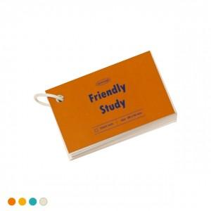 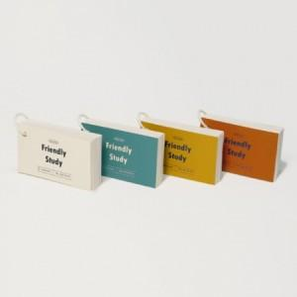

【상세/제작정보】 | 표지-양면 풀칼라/내지 단면 먹1도

【인쇄/포장옵션】 | 풀칼라 / OPP(비닐)

【공급단가】 | 수량 | 500~ | 1,000~ | 3,000~ | 5,000~ | 10,000~
*VAT별도 | 단가 | 880원 | 710원 | 660원 | 630원 | 550원

【상품 URL】 | https://www.synergygift.co.kr:443/src/goods_detail.php?gdno=26240

